Tabelle1
Test Anzahl Häuser

Postleitzahl | Häuser | Zeilenbeschriftungen | Summe von Häuser
12345 | 1 | 12345 | 2
23456 | 2 | 23456 | 2
12345 | 1 | 34567 | 3
34567 | 3 | 45678 | 2
45678 | 2 | 56789 | 1
56789 | 1 | Gesamtergebnis | 10

Suchfeld PLZ | Rückgabeformel einfach
12345 | 2
 | PIVOTDATENZUORDNEN("Häuser";$E$3;"Postleitzahl";B13)

Test Anzahl Postleitzahlen

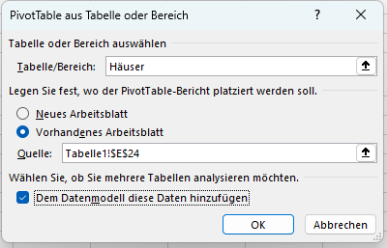
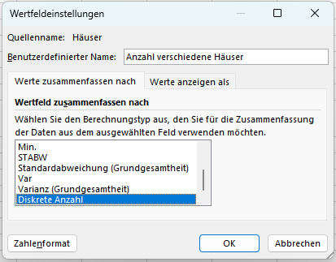
Tabelle von oben |  | Zeilenbeschriftungen | Anzahl verschiedene Häuser
 |  | 12345 | 1
Suchfeld PLZ | Rückgabeformel einfach fuktioniert nicht | 23456 | 1
12345 | #REF! | 34567 | 1
 | PIVOTDATENZUORDNEN("Häuser";$E$24;"Postleitzahl";B27) | 45678 | 1
 |  | 56789 | 1
Suchfeld PLZ | Rückgabeformel "kompliziert" funktioniert | Gesamtergebnis | 3
12345 | 1
 | PIVOTDATENZUORDNEN("[Measures].[Anzahl verschiedene Häuser]";$E$24;"[Häuser].[Postleitzahl]";"[Häuser].[Postleitzahl].&[" & B31 & "]")

Test Anzahl Postleitzahlen 2 (Umbenennung)
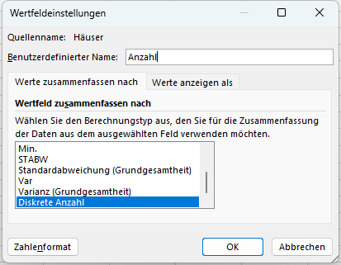
Tabelle von oben |  | Zeilenbeschriftungen | Anzahl
 |  | 12345 | 1
Suchfeld PLZ | Rückgabeformel einfach fuktioniert nicht | 23456 | 1
12345 | #REF! | 34567 | 1
 | PIVOTDATENZUORDNEN("Häuser";$E$44;"Postleitzahl";B47) | 45678 | 1
 |  | 56789 | 1
Suchfeld PLZ | Rückgabeformel "kompliziert" funktioniert nicht mehr | Gesamtergebnis | 3
12345 | #REF!
 | PIVOTDATENZUORDNEN("[Measures].[Anzahl]";$E$44;"[Häuser].[Postleitzahl]";"[Häuser].[Postleitzahl].&[" & B51 & "]")

